Leeswijzer
Leeswijzer

In deze leeswijzer wordt kort de inhoud van de tabellen besproken. Daarna wordt meer in detail ingezoomd op één van de tabellen. Er wordt in deze leeswijzer naar relatieve verhoudingen verwezen. Percentages zijn niet terug te vinden in de tabellen (waar enkel aantallen in staan) maar zijn wel te berekenen op basis van de gegevens in de tabellen.

Inhoud tabellenset
Het onderzoek 'SRG-D: Koppeling SRG, BUS en Polis' geeft informatie over de inzet van re-integratie- en participatievoorzieningen door gemeenten. Het CBS maakt deze tabellenset elk kwartaal. Deze tabellenset met 17 tabellen bevat gegevens over het eerste kwartaal van 2024.

De tabellenset bevat dertien tabellen op voorzieningenniveau: Tabel V.MW1 is een overzichtstabel van het aantal voorzieningen naar verschillende peilmomenten. De gegevens worden tevens uitgesplitst naar duur van de voorziening. Tabel V.SBL geeft een overzicht van het totaal aantal gestarte, beëindigde en lopende voorzieningen per type voorziening en uitgesplitst naar uitkeringspositie. De andere V-tabellen gaan dieper in op de startende (V.S), beëindigde (V.B) en lopende (V.L) voorzieningen. Elke V-tabel heeft een eigen uitsplitsing van de gegevens: duur voorziening (V.1 tabellen), geslacht (V.2 tabellen), leeftijd (V.3 tabellen) en herkomst/geboorteland (V.4 tabellen). Zo bevat bijvoorbeeld tabel V.2S gegevens over startende voorzieningen naar uitkeringspositie, geslacht en type voorziening.

Er zijn vier tabellen op persoonsniveau. Twee persoonstabellen bevatten gegevens over personen met bijstand én een voorziening naar geslacht, leeftijd en duur bijstandsuitkering (tabel P.MW3a), en herkomst/geboorteland (tabel P.MW3b). Een persoonstabel bevat gegevens over personen met een voorziening naar uitkeringspositie en woongemeente (tabel P.R2) en naar type voorziening en duur bijstandsuitkering (tabel P.R3). In de tabellen P.MW3a, P.MW3b en P.R2 telt een persoon maar één keer mee, ook als de persoon meerdere voorzieningen heeft. In tabel P.R3 komen personen in het totaal ook maar één keer voor. Bij de aantallen per type voorziening gaat het ook om unieke personen. Een persoon met meerdere verschillende typen voorzieningen wordt bij elk type één keer meegeteld.

Tabel V.MW1
Op 1 januari 2024, aan het begin van de verslagperiode, waren er 224,7 duizend lopende re-integratievoorzieningen (kolom C). Aan het eind van de verslagperiode, op 31 maart 2024, waren dit er 237,9 duizend (kolom D). In het eerste kwartaal van 2024 zijn 58,9 duizend voorzieningen gestart (kolom E) en 45,6 duizend voorzieningen beëindigd (kolom F).

In tabel V.MW1 en de figuur hieronder is te zien dat de meeste voorzieningen zijn gestart door bijstandsontvangers zonder baan ('Niet werkend met bijstand'; in de figuur aangegeven met lichtblauw). In het eerste kwartaal werden er 31,1 duizend voorzieningen door deze personen gestart.

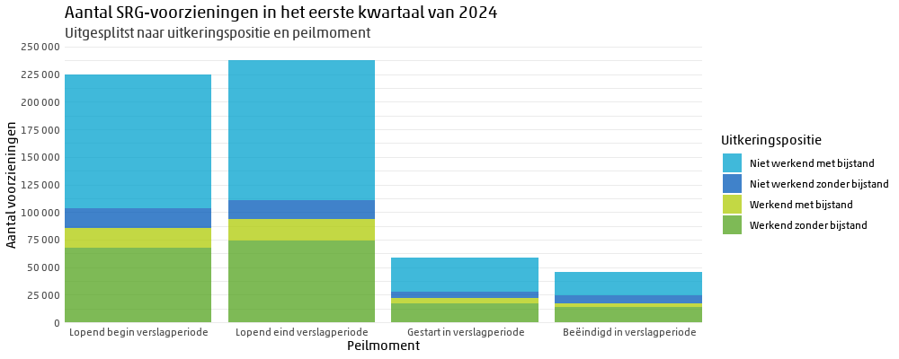

Duur voorziening
Tabel V.MW1 geeft informatie over de duur van de voorziening. In de figuur hieronder is het hebben van bijstand naar duur van de voorziening weergegeven voor de voorzieningen die aan het einde van het eerste kwartaal van 2024 nog lopend waren (kolom D in de tabel). In de tabel kunnen de uitkeringsposities “Werkend met bijstand” en “Niet werkend met bijstand” bij elkaar op geteld worden om zo tot de categorie “Met bijstand” uit te komen. Ditzelfde geldt ook voor de uitkeringsposities zonder bijstand.

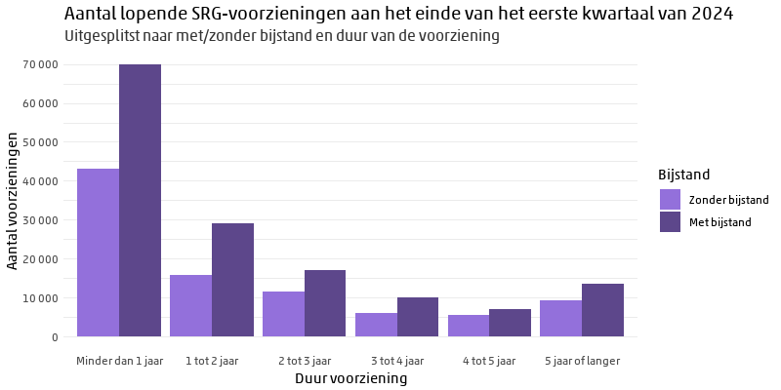

Voor alle duren is te zien dat de groep Met bijstand groter is dan de groep Zonder bijstand. Bij een duur van de voorziening van 1 tot 2 jaar is het relatieve verschil tussen mensen zonder bijstand en mensen met bijstand het grootst; ongeveer 65% heeft bijstand en 35% heeft dat niet. Bij een duur van de voorziening van 4 tot 5 jaar is dit verschil het kleinst; ongeveer 56% heeft bijstand en 44% heeft geen bijstand.

De onderstaande figuur is vergelijkbaar met de bovenstaande figuur; in plaats van met ofzonder bijstand wordt er nu onderscheid gemaakt tussen niet of wel werkend (in loondienst).
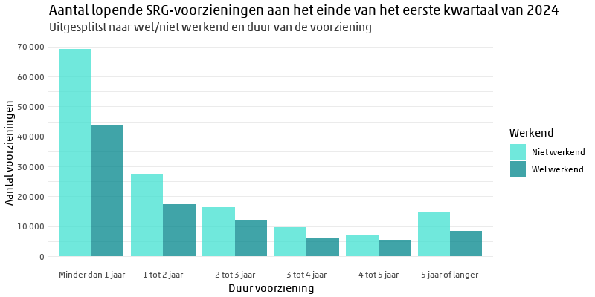

Voor alle duren is te zien dat de groep Niet werkend groter is dan de groep Wel werkend. Bij een duur van de voorziening van 4 tot 5 jaar is het relatieve verschil tussen niet en wel werkend het kleinst; ongeveer 43% werkt en 57% werkt niet. Bij een duur van de voorziening van 5 jaar of langer is het verschil het grootst; ongeveer 37% werkt en 63% werkt niet.

